상품제안서
풀커버 트윈링노트(주문제작형) | 상품코드: S27980

 |  |  |  |  |  |  | 02-713-8555 | www.synergygift.co.kr
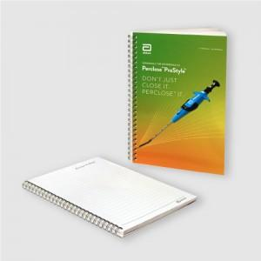

【상세/제작정보】 | 표지 앞.뒤.안쪽면 풀칼라 인쇄 / 내지 양면 먹1도 인쇄 개별 opp포장 포함

【인쇄/포장옵션】 | 표지 풀칼라+내지 먹1도 / OPP(비닐)

【공급단가】 | 수량 | 1,000~ | 3,000~ | 5,000~ | 10,000~ | 30,000~
*VAT별도 | 단가 | 1,760원 | 1,430원 | 1,340원 | 1,250원 | 1,120원

【상품 URL】 | https://www.synergygift.co.kr:443/src/goods_detail.php?gdno=27980

